รอบ 1 - 1.แบบเสนอความเสี่ยงและก
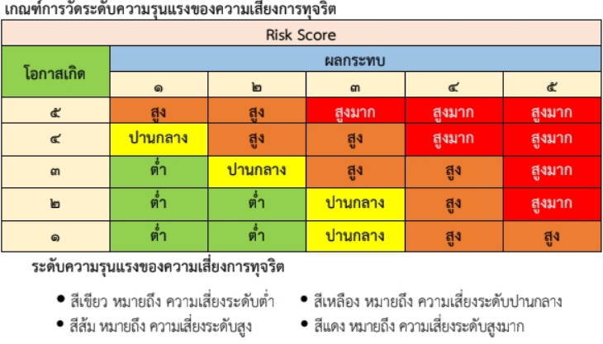
แบบรายงานเสนอความเสี่ยงการทุจริตของหน่วยงาน

กระบวนงาน/โครงการ | ชื่อความเสี่ยง | ศปท. กระทรวง | ชื่อหน่วยงาน | ประเภทหน่วยงาน | ด้านประเภทความเสี่ยง
กระบวนงาน | การขึ้นทะเบียนตำรับผลิตภัณฑ์สมุนไพร | ศปท. กระทรวงสาธารณสุข | กองผลิตภัณฑ์สมุนไพร สังกัดสำนักงานคณะกรรมการอาหารและยา | หน่วยงานระดับกรม/เทียบเท่า | ด้านที่ 1 การพิจารณาอนุมัติ อนุญาตของทางราชการ
กระบวนงาน | การตรวจประเมิน สถานที่ผลิตผลิตภัณฑ์สมุนไพร เพื่อขอหนังสือรับรองมาตรฐานการผลิตที่ดีของสถานที่ผลิตผลิตภัณฑ์สมุนไพร | ศปท. กระทรวงสาธารณสุข | กองผลิตภัณฑ์สมุนไพร สังกัดสำนักงานคณะกรรมการอาหารและยา | หน่วยงานระดับกรม/เทียบเท่า | ด้านที่ 1 การพิจารณาอนุมัติ อนุญาตของทางราชการ
กระบวนงาน | ขอใบอนุญาตโฆษณาผลิตภัณฑ์สมุนไพร | ศปท. กระทรวงสาธารณสุข | กองผลิตภัณฑ์สมุนไพร สังกัดสำนักงานคณะกรรมการอาหารและยา | หน่วยงานระดับกรม/เทียบเท่า | ด้านที่ 1 การพิจารณาอนุมัติ อนุญาตของทางราชการ
กระบวนงาน | การขอใบอนุญาตสถานที่ผลิต นำเข้า หรือขายผลิตภัณฑ์สมุนไพร | ศปท. กระทรวงสาธารณสุข | กองผลิตภัณฑ์สมุนไพร สังกัดสำนักงานคณะกรรมการอาหารและยา | หน่วยงานระดับกรม/เทียบเท่า | ด้านที่ 1 การพิจารณาอนุมัติ อนุญาตของทางราชการ

การกำหนดเกณฑ์การประเมินความเสี่ยงการทุจริต

โอกาส/ผลกระทบ | 1 | 2 | 3 | 4 | 5
โอกาส (Likelihood) | โอกาสเกิดการกระทําทุจริต ๑ ครั้งต่อปี | โอกาสเกิดการกระทําทุจริตไม่เกิน ๒ ครั้งต่อปี | โอกาสเกิดการกระทําทุจริตไม่เกิน ๓ ครั้งต่อปี | โอกาสเกิดการกระทําทุจริตไม่เกิน ๔ ครั้งต่อปี | โอกาสเกิดการกระทําทุจริตมากกว่า ๕ ครั้งต่อปี
ผลกระทบ (Impact) | แทบจะไม่มี | ปรากฏข่าวลือที่อาจพาดพิงคนภายในหน่วยงาน มีคนร้องเรียน แจ้งเบาะแส | มีการส่งหนังสือร้องเรียนและตั้งคําถามต่อการทํางานโดยไม่ได้รับคําตอบที่ชัดเจน | ภาพลักษณ์ของหน่วยงานติดลบเรื่องความโปร่งใส สื่อมวลชน สื่อสังคมออนไลน์ลงข่าวอย่างต่อเนื่อง และสังคมให้ความสนใจ | เกิดการฟ้องร้องต่อศาล หรือหน่วยงานกํากับดูแล องค์กรตรวจสอบทําการตรวจสอบความเสียหายที่เกิดขึ้น

